WBS
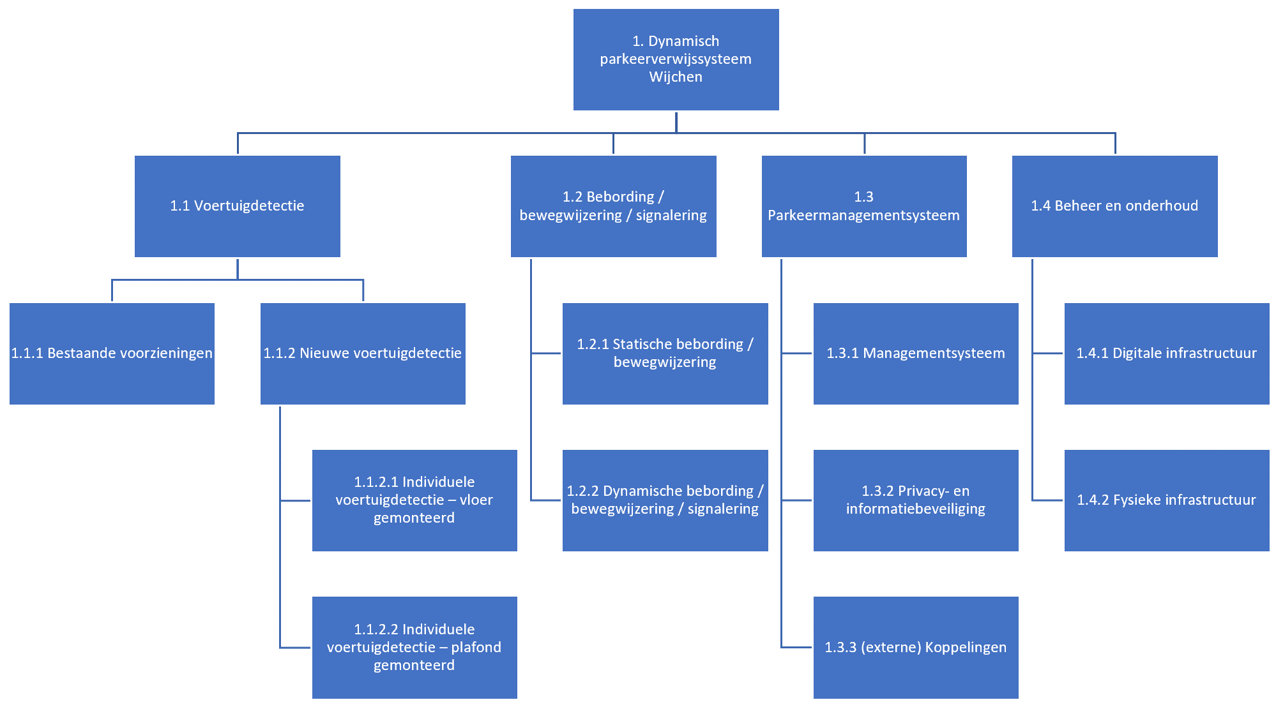
Technisch Programma van Eisen Dynamisch Parkeerverwijssysteem Wijchen
2024-01-15

WBS

